8.6 Graphique 1
RERS 8.6 Les enseignants du premier degré privé par département

[1] Évolution des effectifs des cinq plus grandes académies du premier degré privé sous contrat

Champ : les cinq plus grandes académies parmi celles de France métropolitaine + DROM (hors Mayotte) au regard de leurs effectifs, agents ayant une mission d'enseignement dans le premier degré privé sous contrat, rémunérés par l’Éducation nationale et en activité au 30 novembre 2020.
Source : DEPP-MENJS, Panel des personnels issu de BSA, novembre 2020. |  |  |  |  |  |  | © DEPP

 |  | Lille | Lyon | Rennes | Versailles | Nantes
 | 2010 | 4,194 | 2,735 | 6,412 | 2,061 | 6,810
 | 2011 | 4,041 | 2,740 | 6,357 | 2,136 | 6,814
 | 2012 | 3,967 | 2,749 | 6,371 | 2,143 | 6,852
 | 2013 | 3,986 | 2,745 | 6,362 | 2,207 | 6,900
 | 2014 | 3,941 | 2,760 | 6,405 | 2,186 | 6,896
 | 2015 | 3,948 | 2,751 | 6,353 | 2,177 | 6,894
 | 2016 | 3,963 | 2,770 | 6,314 | 2,213 | 6,885
 | 2017 | 3,979 | 2,829 | 6,396 | 2,216 | 6,898
 | 2018 | 3,933 | 2,794 | 6,300 | 2,201 | 6,847
 | 2019 | 3,909 | 2,811 | 6,242 | 2,172 | 6,841
 | 2020 | 3,979 | 2,865 | 6,274 | 2,219 | 6,845

Source : DEPP-MENJS, Panel des personnels issu de BSA, novembre 2020.

8.6 Carte 3 et Carte 4
RERS 8.6 Les enseignants du premier degré privé par département

CODE | ACADEMIES | Part des moins de 5 ans d'ancienneté | Part des non titulaires
A32 | AIX-MARSEILLE | 11.8 | 17.2
A24 | AMIENS | 14.1 | 16.4 | [3] Part des non-titulaires parmi les enseignants du premier degré privé en 2020-2021, en % |  | [4] Part des enseignants titulaires du premier degré privé ayant moins de 5 ans d'ancienneté en 2020-2021, en %
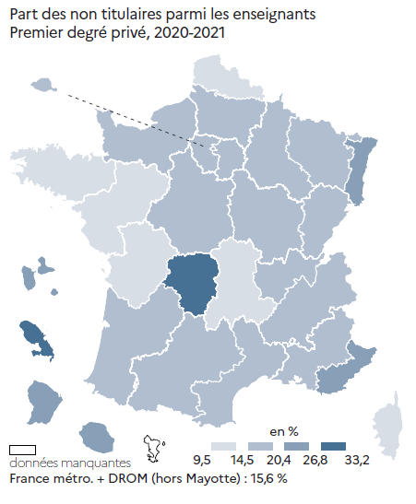
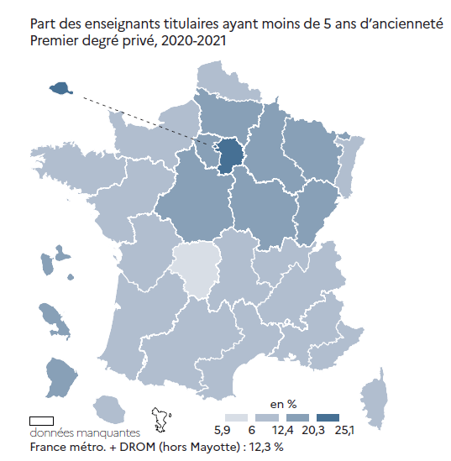
A01 | BESANCON | 14.8 | 16.5
A03 | BORDEAUX | 11.7 | 16.5
A15 | CLERMONT-FERRAND | 10.5 | 13.6
A18 | CORSE | 9.8 | 13.7
A13 | CRETEIL | 25.1 | 18.3
A11 | DIJON | 16.1 | 19.3
A07 | GRENOBLE | 11.5 | 18.2
A25 | GUADELOUPE | 18.9 | 23.7
A04 | GUYANE | 20.3 | 21.7
A16 | LILLE | 11.6 | 13.3
A27 | LIMOGES | 5.9 | 33.0
A08 | LYON | 10.1 | 19.0
A19 | MARTINIQUE | 13.5 | 33.2
A12 | MONTPELLIER | 11.6 | 18.5
A33 | NANCY-METZ | 14.9 | 20.4
A02 | NANTES | 9.4 | 11.7
A10 | NICE | 9.6 | 26.8
A70 | NORMANDIE | 10.5 | 18.9
A06 | ORLEANS-TOURS | 14.9 | 15.5
A31 | PARIS | 23.6 | 16.6
A21 | POITIERS | 12.4 | 14.5
A09 | REIMS | 14.9 | 15.2
A14 | RENNES | 10.0 | 9.5
A23 | REUNION | 8.9 | 21.9
A28 | STRASBOURG | 10.9 | 26.7
A05 | TOULOUSE | 10.9 | 16.5
A22 | VERSAILLES | 16.0 | 18.3

France métro + DROM |  | 12.3 | 15.6
 |  |  | © DEPP |  | © DEPP |  | © DEPP
► Champ : France métropolitaine + DROM, agents ayant une mission d'enseignement dans le premier degré privé sous contrat, rémunérés par l’Éducation Nationale et en activité au 30 novembre 2020. |  |  |  | Champ : France métropolitaine + DROM, agents ayant une mission d'enseignement dans le premier degré privé sous contrat, rémunérés par l’Éducation nationale et en activité au 30 novembre 2020. |  | Champ : France métropolitaine + DROM, agents ayant une mission d'enseignement dans le premier degré privé sous contrat, rémunérés par l’Éducation nationale et en activité au 30 novembre 2020.
Source : DEPP-MENJS, Panel des personnels issu de BSA, novembre 2020.

 |  |  |  | Source : DEPP-MENJS, Panel des personnels issu de BSA, novembre 2020. |  | Source : DEPP-MENJS, Panel des personnels issu de BSA, novembre 2020.

